Opd.20 VERT.ZOEKEN
Functie Verticaal.zoeken
Zoek op het ISDN nummer naar Auteur en prijs
Genereer met valideren in cel B15 een willekeurig ISBN nummer en geef zelf de aantallen aan
Analyseer de voorbeelden in de grijze cellen en maak deze in de opdracht (gele cellen) na
1. Valideer een lijst met ISDN nummers in cel B30 Gegevens - Gegevensvalidatie - Lijst - selecteer de ISBN reeks (Bron)
2. Klik in cel C30 en typ een = teken - open de functie Vert. zoeken
3. Zoekwaarden invullen - klik de cel van het ISDN nummer (B30) dit is de zoekwaarde
4. Selecteer de hele tabel zonder de titel in het 2e venster (Tabelmatrix)
5. Kies het nummer van de gewenste kolom in het 3e veld (Kolomindex getal)
6. Benaderen leeg laten of 0 de waarden wordt dan exact gezocht
7. Als ISBN niet is ingevuld dan alle cellen leeglaten (zie voorbeeld B15)

Voorbeeld
Datum | ISBN | Auteur | Prijs | Aantal | Totaal
2017-05-05 | 90-234567 | Bruinsma | € 35.00 | 2 | € 70.00
Zorg er altijd voor dat de gegevens uiters links staan en gesorteerd zijn van laag naar hoog om foute waardes te vermijden
BOEKENTABEL
ISBN | Auteur | Prijs
90-123456 | De Wit | €12.50
90-234567 | Bruinsma | €35.00
90-336577 | Lee | €59.00
90-345678 | Bakker | €15.00
90-567890 | Van Houten | €39.95
90-678901 | Jansen | €25.00

Besteloverzicht van auteur en prijzen
Opdracht
Datum | ISBN | Auteur | Prijs | Aantal | Totaal
2017-05-05

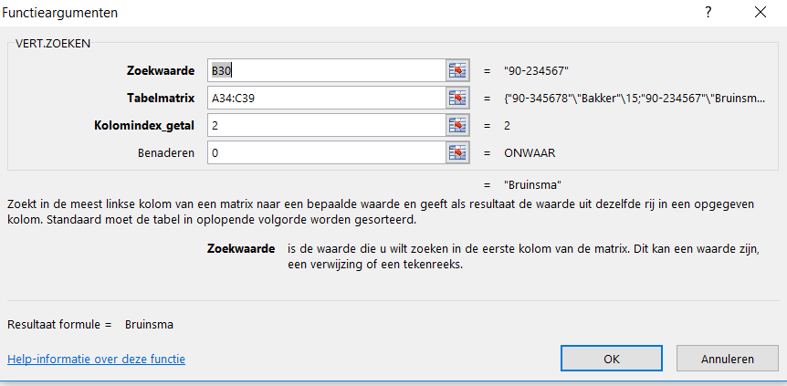
BOEKENTABEL
ISBN | Auteur | Prijs
90-345678 | Bakker | €15.00
90-234567 | Bruinsma | €35.00
90-123456 | De Wit | €12.50
90-678901 | Jansen | €25.00
90-456789 | Smid | €47.50
90-567890 | Van Houten | €39.95

